Тест
 | Состав и строение атомного ядра
 | Вариант 2
А1 | Сложный состав радиоактивного излучения был обнаружен … | б

 | а) Дж. Дж. Томсоном
 | б) А.Беккерелем
 | в) М.Кюри
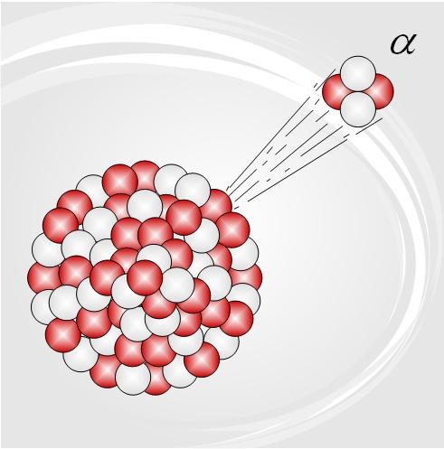
 | г) Э.Резерфордом
А2 | Испускаемые атомными ядрами при радиоактивном распаде отрицательно заряженные электроны называются … | а

 | а) альфа-частицами
 | б) бета-частицами
 | в) протонами
 | г) гамма-квантами
А3 | В опытах Резерфорда по наблюдению рассеяния альфа-частиц при прохождении через тонкие слои вещества регистрация альфа-частиц осуществлялась … | б

 | а) методом сцинтилляций
 | б) с помощью камеры Вильсона
 | в) счётчиком Гейгера
 | г) фотографической эмульсией
А4 | Существование ядер внутри атомов было открыто на основании опытов по наблюдению рассеяния альфа-частиц при прохождении через тонкие слои вещества. Автором этого открытия является … | Выбери ответ

 | а) Дж. Дж. Томсон
 | б) А.Беккерель
 | в) М.Кюри
 | г) Э.Резерфорд
А5 | Превращение ядра одного химического элемента в ядро другого хим.элемента происходит … | Выбери ответ

 | а) при любом радиоактивном распаде
 | б) только при излучении альфа-частиц
 | в) только при излучении гамма-квантов
 | г) только при излучении бета-частиц
А6 | В ядре атома число протонов … | Выбери ответ

 | а) обязательно равно числу нейтронов
 | б) обязательно больше числа нейтронов
 | в) обязательно меньше числа нейтронов
 | г) может быть больше, меньше или равно числу нейтронов
А7 | После того как ядро с массовым числом 238 испытало альфа-распад, получилось ядро-продукт с массовым числом … | Выбери ответ

 | а) 238
 | б) 237
 | в) 236
 | г) 234
А8 | Из трёх видов радиоактивных излучений … | Выбери ответ

 | а) наименьшей проникающей способностью обладает альфа-излучение
 | б) наименьшей проникающей способностью обладает бета-излучение
 | в) наименьшей проникающей способностью обладает гамма-излучение
 | г) все три излучения обладают примерно одинаковой проникающей способностью
А9 | При столкновении альфа-частицы с ядром азота с зарядовым числом 7 и массовым числом 14,произошла ядерная реакция с превращением ядра азота в ядро кислорода с зарядовым числом 8 и массовым числом 17. Не + N = O + X Каковы зарядовое число Z и массовое число А частицы Х, освободившейся в этой реакции ? | Выбери ответ

 | а) Z=1, A=1
 | б) Z=2, A=4
 | в) Z=1, A=0
 | г) Z=0, A=1
А10 | Цепная реакция деления ядер урана оказывается возможной потому, что … | Выбери ответ

 | а) осколки каждого ядра разлетаются в противоположные стороны с большой скоростью и способны вызвать деление других ядер
 | б) кинетическая энергия осколков ядра достаточна для разрушения новых ядер урана
 | в) при делении ядра урана освобождается два или три нейтрона, способных вызвать реакции деления других ядер урана
 | г) при делении ядра урана освобождаются альфа-частицы, способные вызвать реакции деления других ядер урана
А11 | Один человек видел превращение водяного пара в капли жидкости при образовании облака. Другой человек накачивал воздух в колбу с несколькими каплями воды и увидел, что при вылете пробки из колбы при расширении воздуха в колбе образовался туман. В первом и втором случаях при расширении воздух охлаждается, при охлаждении водяной пар превращается в жидкость. Есть ли какое-то различие в этих двух случаях ? | Выбери ответ

 | а) Различий в этих двух случаях нет,это два наблюдения одного и того же природного явления
 | б) Различий в этих двух случаях нет,это два опыта по изучению одного и того же физического явления
 | в) Различие в этих двух случаях есть, так как в первом случае выполнялось наблюдение природного явления,а во втором проводился опыт по изучению физического явления
 | г) Различие в этих двух случаях есть, так как в первом случае проводился опыт по изучению физического явления, а во втором выполнялось наблюдение природного явления
А12 | Предположение Демокрита о том, что всё в мире состоит из мельчайших неделимых частиц - атомов, было … | Выбери ответ

 | а) одной из первых научных гипотез
 | б) одной из первых научных теорий
 | в) одним из первых научных наблюдений
 | г) одним из первых научных опытов
А13 | Любой газ расширяется до заполнения всего свободного пространства по той причине,что существует явление … | Выбери ответ

 | а) беспрерывного хаотического движения молекул
 | б) диффузии
 | в) броуновского движения
 | г) инерции
А14 | Физическая теория не может … | Выбери ответ

 | а) объяснять известные природные явления
 | б) объяснять результаты экспериментов
 | в) предсказывать неизвестные ранее физические явления
 | г) опровергать известные опытные факты
А15 | Единицей длины в Международной системе является … | Выбери ответ

 | а) 1 см
 | б) 1 м
 | в) 1 световой год
 | г) 1 фут

Узнай результат ! ! !

Результат
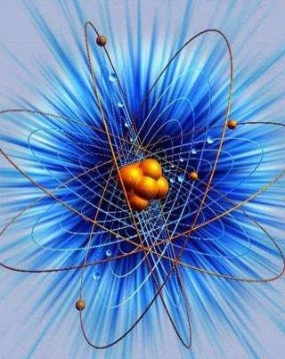
№ вопроса | Правильность ответа
1 | Неправильно
2 | Неправильно
3 | Неправильно
4 | Неправильно
5 | Неправильно
6 | Неправильно
7 | Неправильно
8 | Неправильно
9 | Неправильно
10 | Неправильно
11 | Неправильно
12 | Неправильно
13 | Неправильно
14 | Неправильно
15 | Неправильно

Кол-во баллов : |  | 0

Оценка : |  | 1-4 балла - 2
 |  | 5-7 баллов - 3
 |  | 8-11 баллов - 4
 |  | 12-15 баллов - 5

